業務フロー凡例
システム名 |  |  | システム種別 |  | 基本設計書 |  | 作成者 | 作成日 | 更新者 | 更新日 | 版数
POSサーバー |  |  | POSサーバー |  |  |  | TuyenNH | 2023-06-07 | DuNT | 2024-09-19 | 0.3

機能カテゴリ |  | 94_取込マスタOC |  | 項目 |  | 概要設計書 | 業務フロー凡例

 | ●1_レジ内

●●
画面表示
●●
モーダル表示

●●
処理機能
本来なら、処理内で分岐もあるとは思いますが、今回は、分岐処理についても、一括で処理機能と定義しています。
●●
音声ファイル

 | ●1_レジ周辺機器

セカンドディスプレイ
●●
セカンドディスプレイ画面表示
スキャナー
●●
スキャナー

スキャナー
自動釣銭機
●●
自動釣銭機
プリンター
●●

磁気カードリーダー
磁気カードリーダー
エフケイシステム 両面双方向読み取り MJR-100

 | ●外部連携

●●
API連携
本来ならDBですが、DBの意味で使用しています。
●●
他の機能への連携

●●
端末内DB
設定関連などのDB
最新
ボタン名

最新
分岐・判定

●●
他の機能への連携

機能概要
システム名 |  |  | システム種別 |  | 基本設計書 |  | 作成者 | 作成日 | 更新者 | 更新日 | 版数
POSサーバー |  |  | POSサーバー |  |  |  | TuyenNH | 2024-06-12 | DuNT | 2024-09-19 | 0.3

機能カテゴリ |  | 94_取込マスタOC |  | 項目 |  | 概要設計書 | 機能概要

X1_メニュー機能
 | 94_取込マスタOC
 |  |  |  |  |  |  |  |  |  |  |  | 1
 |  |  |  |  |  |  |  |  |  |  |  | 2
 |  |  |  |  |  |  |  |  |  |  |  | 3
 |  |  |  |  |  |  |  |  |  |  |  | 4
 |  |  |  |  |  |  |  |  |  |  |  | 5
94 取込マスタOC
 |  |  |  |  |  |  |  |  |  |  |  | 6
 |  |  |  |  |  |  |  |  |  |  |  | 7
 |  |  |  |  |  |  |  |  |  |  |  | 8
 |  |  |  |  |  |  |  |  |  |  |  | 9
 | FC9401_取込マスタOC機能 |  |  |  |  |  |  |  |  |  |  | 10
 |  |  |  |  |  |  |  |  |  |  |  | 11
SC9401
マスタ取込履歴一覧画面
 |  |  |  |  |  |  |  |  |  |  |  | 12
 |  |  |  |  |  |  |  |  |  |  |  | 13
 |  |  |  |  |  |  |  |  |  |  |  | 14
 |  |  |  |  |  |  |  |  |  |  |  | 15
 |  |  |  |  |  |  |  |  |  |  |  | 16
共通店舗機能を実行する。1つの店舗のみ選択可能。
画面には以下の3つのエリアを表示する。
店舗選択エリア、検索条件エリア、一覧表示エリア
初期表示：店舗選択エリアのみ操作可能で、その他のエリアが無効になって操作不可。
検索条件エリア：店舗が選択されている場合にのみ操作可能。
 |  |  |  |  |  |  |  |  |  |  |  | 17
 |  |  |  |  |  |  |  |  |  |  |  | 18
 |  |  |  |  |  |  |  |  |  |  |  | 19
画面初期化
 |  |  |  |  |  |  |  |  |  |  |  | 20
 |  |  |  |  |  |  |  |  |  |  |  | 21
 |  |  |  |  |  |  |  |  |  |  |  | 22
 |  |  |  |  |  |  |  |  |  |  |  | 23
94
 |  |  |  |  |  |  |  |  |  |  |  | 24
 |  |  |  |  |  |  |  |  |  |  |  | 25
 |  |  |  |  |  |  |  |  |  |  |  | 26
SC9401
マスタ取込履歴一覧画面
初期表示：
・[営業日]：入力テキスト形式。ブランク表示
・ [マスタタイプ]: プルダウン形式。ブランク表示（値が選択されていない）
・ [取込ス ステータス]: プルダウン形式。ブランク表示（値が選択されていない）
・[検索]アクションが実行されないので、結果一覧にはデータを表示せず、ヘッダー情報のみを表示する。
・[検索]ボタンを有効にし、[アップロード]ボタンを無効にする。
画面のイベント、ロジック：
・[営業日]: yyyy/mm/dd（曜日）の形式で表示する。例：2024/05/28(火)
・[マスタタイプ]: 各マスタタイプを表示する。[マスタタイプ]シートをご参照ください。
・[取込ス ステータス]：以下の3つステータスを表示する。
‣[取込中]: データ取込を実行している。
‣[取込完了]：データ取込が完了してエラーがない。
‣[取込完了(エラー有 り)]：データ取込が完了してエラーがある。
・検索後にデータがない場合、エラーモダールを表示する。メッセージ：「データが見つかりませんでした。」
・検索後にデータがある場合、画面に以下の情報フィールドを表示する。
‣[マスタタイプ]: 取込を実行するマスタタイプを表示する。
‣[ファイル名称]: 取込ファイル名称を表示し、タッチするとファイルをダウンロードする。
‣[取込ス ステータス]:
+[取込中]を青色で表示する。
+[取込完了]を緑色で表示する。
+[取込完了(エラー有 り)]を赤色で表示する。
・[処理開始日時]: 取込開始日時を「yyyy/mm/dd hh:mm:ss」形式で表示する。 (例：2024/06/11 15:05:55)
・[処理終了日終]:
+取込終了日時を「yyyy/mm/dd hh:mm:ss」形式で表示する。 (例：2024/06/11 15:05:55)
+ 取込が実行されている場合、項目にはブランクを表示する。
・[担当者]: 取込実行者の[ユーザー名]を表示する。
・[エラーファイル]:
+取込でエラーが発生しない場合、ブランクを表示する。
+取込でエラーが発生した場合、「ダウンロード 済」テキストを表示する。タッチすると、エラーファイル（取込ファイルの各項目のバリデーションチェック情報が含まれているファイル)をダウンロードする
・[アップロード]ボタンをタッチすると、MD9401_マスタデータ取込を表示する。
 |  |  |  |  |  |  |  |  |  |  |  | 27
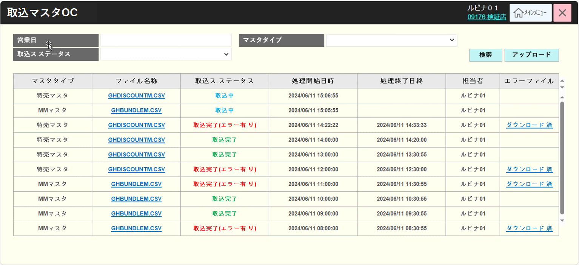
 |  |  |  |  |  |  |  |  |  |  |  | 28
 |  |  |  |  |  |  |  |  |  |  |  | 29
 |  |  |  |  |  |  |  |  |  |  |  | 30
 |  |  |  |  |  |  |  |  |  |  |  | 31
 |  |  |  |  |  |  |  |  |  |  |  | 32
 |  |  |  |  |  |  |  |  |  |  |  | 33
検索
アップロード
 |  |  |  |  |  |  |  |  |  |  |  | 34
 |  |  |  |  |  |  |  |  |  |  |  | 35
 |  |  |  |  |  |  |  |  |  |  |  | 36
 |  |  |  |  |  |  |  |  |  |  |  | 37
KN9401
マスタ取込履歴一覧取得機能
AP9401
マスタ取込履歴一覧取得
 |  |  |  |  |  |  |  |  |  |  |  | 38
 |  |  |  |  |  |  |  |  |  |  |  | 39
 |  |  |  |  |  |  |  |  |  |  |  | 40
 |  |  |  |  |  |  |  |  |  |  |  | 41
 |  |  |  |  |  |  |  |  |  |  |  | 42
 |  |  |  |  |  |  |  |  |  |  |  | 43
データあり
データなし
 |  |  |  |  |  |  |  |  |  |  |  | 44
 |  |  |  |  |  |  |  |  |  |  |  | 45
 |  |  |  |  |  |  |  |  |  |  |  | 46
MD_ERROR
Message validate
 |  |  |  |  |  |  |  |  |  |  |  | 47
 |  |  |  |  |  |  |  |  |  |  |  | 48
 |  |  |  |  |  |  |  |  |  |  |  | 49
 |  |  |  |  |  |  |  |  |  |  |  | 50
はい
 |  |  |  |  |  |  |  |  |  |  |  | 1
 |  |  |  |  |  |  |  |  |  |  |  | 2
 |  |  |  |  |  |  |  |  |  |  |  | 3
 |  |  |  |  |  |  |  |  |  |  |  | 4
 |  |  |  |  |  |  |  |  |  |  |  | 5
 |  |  |  |  |  |  |  |  |  |  |  | 6
94
 |  |  |  |  |  |  |  |  |  |  |  | 7
 |  |  |  |  |  |  |  |  |  |  |  | 8
 |  |  |  |  |  |  |  |  |  |  |  | 9
 |  |  |  |  |  |  |  |  |  |  |  | 10
 |  |  |  |  |  |  |  |  |  |  |  | 11
 |  |  |  |  |  |  |  |  |  |  |  | 12
 |  |  |  |  |  |  |  |  |  |  |  | 13
 |  |  |  |  |  |  |  |  |  |  |  | 14
 |  |  |  |  |  |  |  |  |  |  |  | 15
 |  |  |  |  |  |  |  |  |  |  |  | 16
 |  |  |  |  |  |  |  |  |  |  |  | 17
 |  |  |  |  |  |  |  |  |  |  |  | 18
 |  |  |  |  |  |  |  |  |  |  |  | 19
 |  |  |  |  |  |  |  |  |  |  |  | 20
 |  |  |  |  |  |  |  |  |  |  |  | 21
 |  |  |  |  |  |  |  |  |  |  |  | 22
 |  |  |  |  |  |  |  |  |  |  |  | 23
 |  |  |  |  |  |  |  |  |  |  |  | 24
 |  |  |  |  |  |  |  |  |  |  |  | 25
 |  |  |  |  |  |  |  |  |  |  |  | 26
MD9401
マスタデータ取込
マスタデータ取込モダール
・ [マスタタイプ]: プルダウンの値がSC9401_マスタ取込履歴一覧画面と同様になる。
・ [ファイル名称]: ファイル名称を表示して無効にする。
・[選択]ボタンをタッチすると、個人端末から取込ファイルを選択して[ファイル名称]にファイル名称を表示する。
・ 「こちらにファイルを引っ張って入れてください。」 取込ファイルドラッグ＆ドロップエリア：取込ファイルをドラッグ＆ドロップできる。こちらにファイルをドラッグ＆ドロップすると、[ファイル名称]にファイル名称を表示する。
・[決定]ボタンをタッチすると、画面上の入力値のバリデーションチェックを行う。
・バリデーションチェックNGの場合、以下のようにメッセージを含むエラーモダールを表示する。
+ 画面の全て項目は入力必須である。入力されていない場合、以下のメッセージを表示する。
{項目名}項目を入力してください。
+ 取込ファイルが「.csv」ではない場合、「取込ファイルが「.csv」形式であること」メッセージを表示する。
+取込ファイルの容量は無制限である。
+各マスタタイプに該当する取込ファイル名称が正しくない場合、「{マスタタイプ}に該当する取込ファイル名称は{ファイル名称}であること」メッセージを表示する。ファイル名称は[マスタタイプ]シートをご参照ください。
・バリデーションチェックのエラーがない場合、
+各マスタタイプに該当するデータ取込バッチを呼び出す（該当するバッチの設計をご参照ください。）
+SC9401_マスタ取込履歴一覧画面に遷移する。一覧画面では、[取込ステータス]が[取込中]の履歴レコードを表示する。
+KN9403_マスタ取込ステータス取得機能を実行して、バッチの実行が終了するまでAP9403_取込ステータス取得を呼び出す。最新の[取込ステータス]を画面に表示する。
・[取消]ボタンをタッチすると、SC9401_マスタ取込履歴一覧画面に遷移し、マスタデータ取込を実行しない。
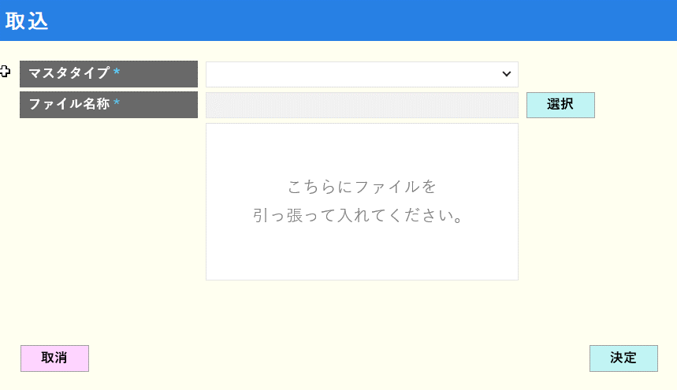
 |  |  |  |  |  |  |  |  |  |  |  | 27
 |  |  |  |  |  |  |  |  |  |  |  | 28
 |  |  |  |  |  |  |  |  |  |  |  | 29
 |  |  |  |  |  |  |  |  |  |  |  | 30
 |  |  |  |  |  |  |  |  |  |  |  | 31
 |  |  |  |  |  |  |  |  |  |  |  | 32
取消
選択
決定
 |  |  |  |  |  |  |  |  |  |  |  | 33
 |  |  |  |  |  |  |  |  |  |  |  | 34
 |  |  |  |  |  |  |  |  |  |  |  | 35
KN9402
マスタデータ取込機能
AP9402
マスタデータ取込
 |  |  |  |  |  |  |  |  |  |  |  | 36
 |  |  |  |  |  |  |  |  |  |  |  | 37
 |  |  |  |  |  |  |  |  |  |  |  | 38
 |  |  |  |  |  |  |  |  |  |  |  | 39
 |  |  |  |  |  |  |  |  |  |  |  | 40
 |  |  |  |  |  |  |  |  |  |  |  | 41
エラーあり
エラーなし
 |  |  |  |  |  |  |  |  |  |  |  | 42
 |  |  |  |  |  |  |  |  |  |  |  | 43
 |  |  |  |  |  |  |  |  |  |  |  | 44
MD_ERROR
Message validate
KN9403
マスタ取込ステータス取得機能
AP9403
取込ステータス取得
 |  |  |  |  |  |  |  |  |  |  |  | 45
 |  |  |  |  |  |  |  |  |  |  |  | 46
 |  |  |  |  |  |  |  |  |  |  |  | 47
 |  |  |  |  |  |  |  |  |  |  |  | 48
はい
 |  |  |  |  |  |  |  |  |  |  |  | 49
 |  |  |  |  |  |  |  |  |  |  |  | 50
 |  |  |  |  |  |  |  |  |  |  |  | 1
 |  |  |  |  |  |  |  |  |  |  |  | 2
 |  |  |  |  |  |  |  |  |  |  |  | 3
 |  |  |  |  |  |  |  |  |  |  |  | 4
94
 |  |  |  |  |  |  |  |  |  |  |  | 5
 |  |  |  |  |  |  |  |  |  |  |  | 6
 |  |  |  |  |  |  |  |  |  |  |  | 7
 |  |  |  |  |  |  |  |  |  |  |  | 8
 |  |  |  |  |  |  |  |  |  |  |  | 9
 |  |  |  |  |  |  |  |  |  |  |  | 10
 |  |  |  |  |  |  |  |  |  |  |  | 11
 |  |  |  |  |  |  |  |  |  |  |  | 12
 |  |  |  |  |  |  |  |  |  |  |  | 13
 |  |  |  |  |  |  |  |  |  |  |  | 14

マスタタイプ
システム名 |  |  |  |  | システム種別 |  |  | 基本設計書 |  |  | 作成者 | 作成日 |  | 更新者 | 更新日 | 版数
POSサーバー |  |  |  |  | POSサーバー |  |  |  |  |  | TuyenNH | 2024-06-12 |  | DuNT | 2024-09-19 | 0.3

機能カテゴリ |  |  |  | 94_取込マスタOC |  |  | 項目 |  | 概要設計書 |  | マスタタイプ

 | List master type
・各マスタタイプは、該当するファイル名とマスタレイアウトがある。
‣レイアウトファイルは１９９９/７/７から作成され、古いようです。最新のレイアウトファイルを送信していただければと思います。
‣資料がない部分についてはご提供お願い致します。
 |  | No | マスタタイプ |  |  | ファイル名称 |  |  |  | マスタレイアウト
 |  | 1 | 商品階層メンテ |  |  | 商品階層メンテデータ.CSV |  |  |  | 03_POSサーバー/資料/マスタ連携資料/マスタレイアウト/商品階層メンテデータ.xls
 |  | 2 | PLUメンテ |  |  | GHPLUM.CSV |  |  |  | 03_POSサーバー/資料/マスタ連携資料/マスタレイアウト/GSﾌｫｰﾏｯﾄＰＬＵメンテ.xls
 |  | 3 | 企画メンテ |  |  | GHEVENTM.CSV |  |  |  | 03_POSサーバー/資料/マスタ連携資料/マスタレイアウト/GSﾌｫｰﾏｯﾄ企画メンテ.xls |  |  | `
 |  | 4 | 組合せメンテ |  |  | GHBUNDLEM.CSV |  |  |  | 03_POSサーバー/資料/マスタ連携資料/マスタレイアウト/GSﾌｫｰﾏｯﾄ組合せメンテ.xls
 |  | 5 | 特売メンテ |  |  | GHDISCOUNTM.CSV |  |  |  | 03_POSサーバー/資料/マスタ連携資料/マスタレイアウト/GSﾌｫｰﾏｯﾄ特売メンテ.xls
 |  | 6 | 予算ファイル |  |  | 説明がありませんので、ご提供お願い致します。 |  |  |  | 03_POSサーバー/資料/マスタ連携資料/マスタレイアウト/予算WAON店内利用.xlsx
 |  | 7 | 商品ポイント加算メンテ |  |  | 説明がありませんので、ご提供お願い致します。 |  |  |  | 説明がありませんので、ご提供お願い致します。
 |  | 8 | マスタ削除処理(1週間経過分（物により）) |  |  | 説明がありませんので、ご提供お願い致します。 |  |  |  | 説明がありませんので、ご提供お願い致します。
 |  | 9 | 従業員 |  |  | EMPLOYEE_YYYYmmDDHHMM.CSV |  |  |  | 80_CSV設計/40_従業員設定/CSV4001_従業員一覧.xlsx

